Wskaźnik SEDA
Wskaźnik SEDA
Kraj | 2012 | 2013 | 2014 | 2015 | 2016 | 2017 | 2018 | 2019 | 2020
Polska | 66.3 | 66.5 | 66.8 | 67.6 | 68.9 | 69.5 | 69 | 69.3 | 69.5
Niemcy | 81.6 | 81.1 | 80.9 | 82.1 | 81.8 | 82.1 | 81.6 | 81.2 | 81.2
Czechy | 69.5 | 69.1 | 69.5 | 70.6 | 71.2 | 71.7 | 71.4 | 71.8 | 72.1
Hiszpania | 71.1 | 69.9 | 69.6 | 70.1 | 70.7 | 71.2 | 71.2 | 71.2 | 71.7
Finlandia | 84.3 | 84 | 84.5 | 84.7 | 84.4 | 84.4 | 84.2 | 83.7 | 84.2
Dania | 83.4 | 82.7 | 83.1 | 83.8 | 83.7 | 83.8 | 83.5 | 83.2 | 83.7
Rumunia | 54.4 | 54 | 54.2 | 55.6 | 56 | 56.3 | 57.3 | 57.6 | 58.4
Bułgaria | 55.1 | 55 | 54.8 | 55.5 | 56.7 | 56.8 | 58.8 | 59.4 | 59.2
Chorwacja | 60.7 | 60.3 | 60.7 | 62.1 | 62 | 62.2 | 63.5 | 64.1 | 64.5
Grecja | 64.1 | 67.4 | 62.1 | 62.3 | 62.8 | 63.4 | 64.1 | 64.8 | 64.6
Średnia | 69.05 | 69 | 68.62 | 69.44 | 69.82 | 70.14 | 70.46 | 70.63 | 70.91

Zamożność do dobrobytu
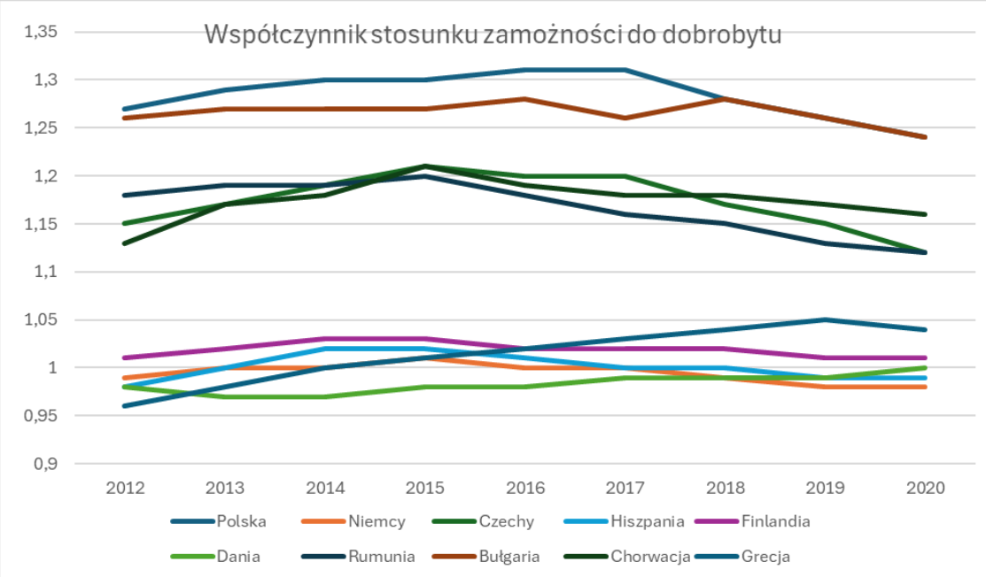
Kraj | 2012 | 2013 | 2014 | 2015 | 2016 | 2017 | 2018 | 2019 | 2020
Polska | 1.27 | 1.29 | 1.3 | 1.3 | 1.31 | 1.31 | 1.28 | 1.26 | 1.24
Niemcy | 0.99 | 1 | 1 | 1.01 | 1 | 1 | 0.99 | 0.98 | 0.98
Czechy | 1.15 | 1.17 | 1.19 | 1.21 | 1.2 | 1.2 | 1.17 | 1.15 | 1.12
Hiszpania | 0.98 | 1 | 1.02 | 1.02 | 1.01 | 1 | 1 | 0.99 | 0.99
Finlandia | 1.01 | 1.02 | 1.03 | 1.03 | 1.02 | 1.02 | 1.02 | 1.01 | 1.01
Dania | 0.98 | 0.97 | 0.97 | 0.98 | 0.98 | 0.99 | 0.99 | 0.99 | 1
Rumunia | 1.18 | 1.19 | 1.19 | 1.2 | 1.18 | 1.16 | 1.15 | 1.13 | 1.12
Bułgaria | 1.26 | 1.27 | 1.27 | 1.27 | 1.28 | 1.26 | 1.28 | 1.26 | 1.24
Chorwacja | 1.13 | 1.17 | 1.18 | 1.21 | 1.19 | 1.18 | 1.18 | 1.17 | 1.16
Grecja | 0.96 | 0.98 | 1 | 1.01 | 1.02 | 1.03 | 1.04 | 1.05 | 1.04
Średnia | 1.091 | 1.106 | 1.115 | 1.124 | 1.119 | 1.115 | 1.11 | 1.099 | 1.09

Współczynnik Giniego
Data extracted on 18/04/2024 23:10:16 from [ESTAT]
Dataset: | Gini coefficient of equivalised disposable income - EU-SILC survey [tessi190__custom_10965687]
Last updated: | 08/04/2024 23:00

Time frequency
Income and living conditions indicator

TIME | 2012 | 2013 | 2014 | 2015 | 2016 | 2017 | 2018 | 2019 | 2020 | 2021 | 2022
Bułgaria | 33.6 | 35.4 | 35.4 | 37.0 | 37.7 | 40.2 | 39.6 | 40.8 | 40.0 | 39.7 | 38.4
Czechy | 24.9 | 24.6 | 25.1 | 25.0 | 25.1 | 24.5 | 24.0 | 24.0 | 24.2 | 24.8 | 24.8
Dania | 26.5 | 26.8 | 27.7 | 27.4 | 27.7 | 27.6 | 27.8 | 27.5 | 27.3 | 27.0 | 27.7
Niemcy | 28.3 | 29.7 | 30.7 | 30.1 | 29.5 | 29.1 | 31.1 | 29.7 | 30.5 | 31.2 | 29.0
Grecja | 34.3 | 34.4 | 34.5 | 34.2 | 34.3 | 33.4 | 32.3 | 31.0 | 31.4 | 32.4 | 31.4
Hiszpania | 34.2 | 33.7 | 34.7 | 34.6 | 34.5 | 34.1 | 33.2 | 33.0 | 32.1 | 33.0 | 32.0
Chorwacja | 30.9 | 30.9 | 30.2 | 30.4 | 29.8 | 29.9 | 29.7 | 29.2 | 28.3 | 29.2 | 28.5
Polska | 30.9 | 30.7 | 30.8 | 30.6 | 29.8 | 29.2 | 27.8 | 28.5 | 27.2 | 26.8 | 26.3
Rumunia | 34.0 | 34.6 | 35.0 | 37.4 | 34.7 | 33.1 | 35.1 | 34.8 | 33.8 | 34.3 | 32.0
Finlandia | 25.9 | 25.4 | 25.6 | 25.2 | 25.4 | 25.3 | 25.9 | 26.2 | 26.5 | 25.7 | 26.6
Średnia | 30.35 | 30.62 | 30.97 | 31.19 | 30.85 | 30.64 | 30.65 | 30.47 | 30.13 | 30.41 | 29.67

Special value
: | not available
Available flags:
b | break in time series

Współczynnik Giniego definiuje się jako stosunek skumulowanych udziałów ludności uporządkowanej według poziomu ekwiwalentnego dochodu do dyspozycji do skumulowanego udziału w ekwiwalentnym całkowitym dochodzie do dyspozycji przez nią otrzymywanym.

https://ec.europa.eu/eurostat/databrowser/view/tessi190/default/table?lang=en

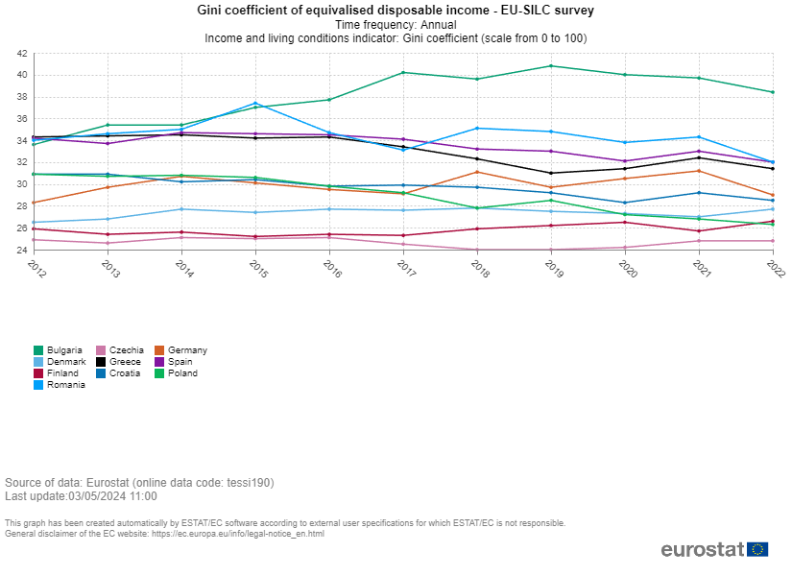

Współczynnik Giniego

Ogólne zadowlenie z życia
Data extracted on 19/04/2024 13:31:05 from [ESTAT]
Dataset: | Overall life satisfaction by sex, age and educational attainment [ilc_pw01__custom_10974996]
Last updated: | 18/04/2024 23:00

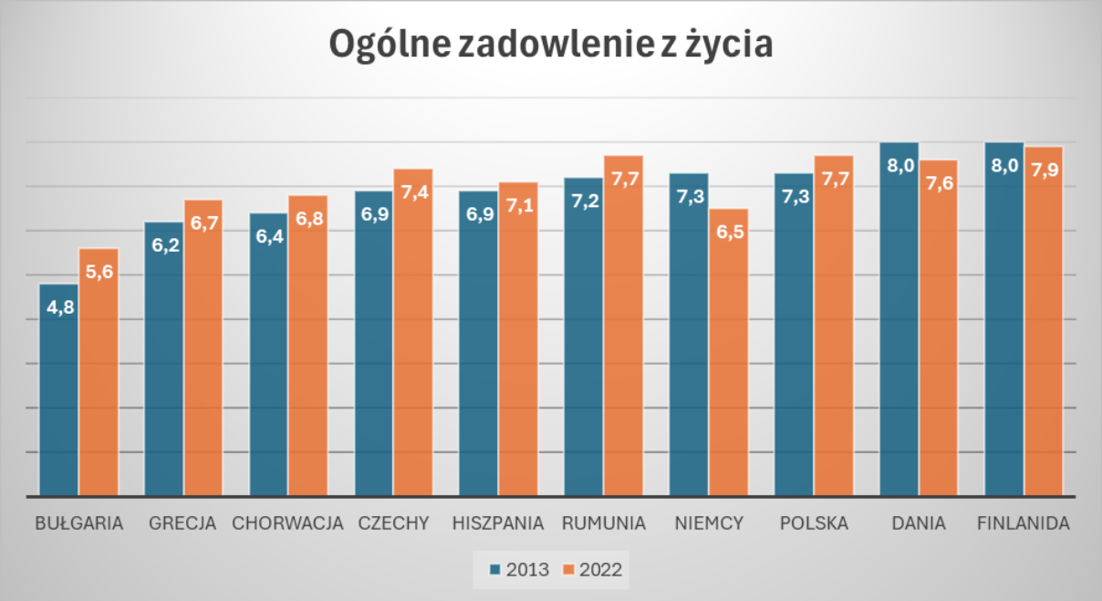
Time frequency |  | Annual
Statistical information |  | Average
Unit of measure |  | Rating (0-10)
International Standard Classification of Education (ISCED 2011) |  | All ISCED 2011 levels
Life satisfaction |  | Life as a whole
Sex |  | Total
Age class |  | 16 years or over

TIME | 2013 |  | 2022
GEO (Labels)
Bulgaria | 4.8 |  | 5.6
Czechia | 6.9 | u | 7.4
Denmark | 8.0 |  | 7.6
Germany | 7.3 |  | 6.5 | u
Greece | 6.2 |  | 6.7
Spain | 6.9 |  | 7.1
Croatia | 6.4 | u | 6.8
Poland | 7.3 | u | 7.7 | u
Romania | 7.2 |  | 7.7
Finland | 8.0 |  | 7.9

Special value
: | not available
Available flags:
u | low reliability

https://ec.europa.eu/eurostat/databrowser/view/ilc_pw01/default/table?lang=en

Zadowolenie z życia mężczyźni
Data extracted on 19/04/2024 13:31:05 from [ESTAT]
Dataset: | Overall life satisfaction by sex, age and educational attainment [ilc_pw01__custom_10974996]
Last updated: | 18/04/2024 23:00

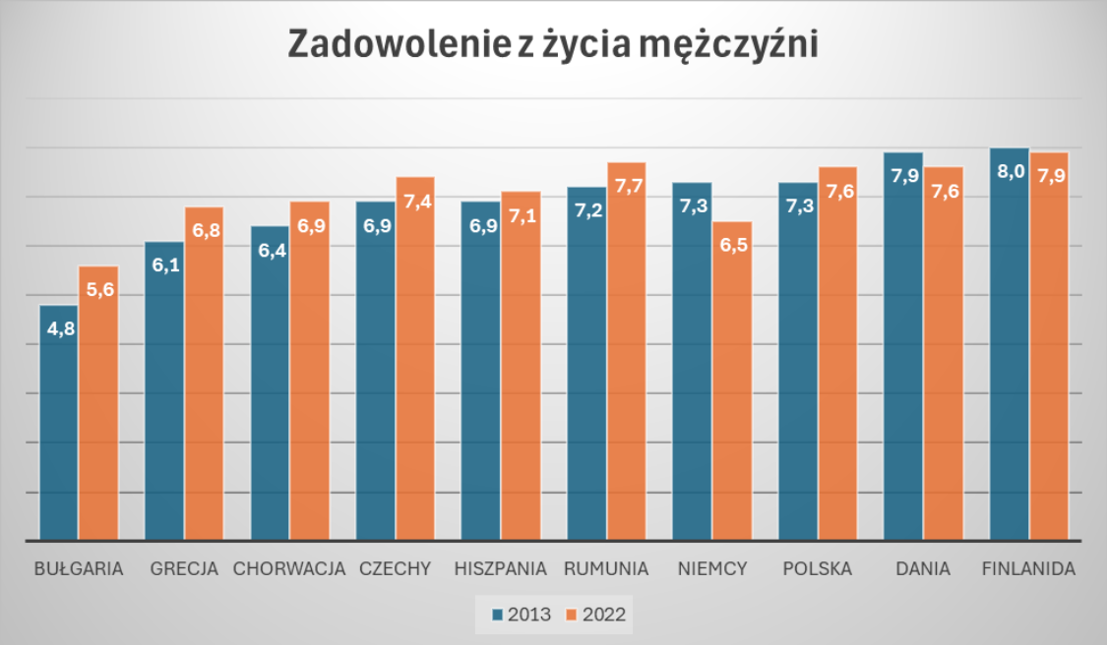
Time frequency |  | Annual
Statistical information |  | Average
Unit of measure |  | Rating (0-10)
International Standard Classification of Education (ISCED 2011) |  | All ISCED 2011 levels
Life satisfaction |  | Life as a whole
Sex |  | Males
Age class |  | 16 years or over

TIME | 2013 |  | 2022
GEO (Labels)
Bulgaria | 4.8 |  | 5.6
Czechia | 6.9 | u | 7.4
Denmark | 7.9 |  | 7.6
Germany | 7.3 |  | 6.5 | u
Greece | 6.1 |  | 6.8
Spain | 6.9 |  | 7.1
Croatia | 6.4 | u | 6.9
Poland | 7.3 | u | 7.6 | u
Romania | 7.2 |  | 7.7
Finland | 8.0 |  | 7.9

Special value
: | not available
Available flags:
u | low reliability

Zadowolenie ż zycia kobiety
Data extracted on 19/04/2024 13:31:05 from [ESTAT]
Dataset: | Overall life satisfaction by sex, age and educational attainment [ilc_pw01__custom_10974996]
Last updated: | 18/04/2024 23:00

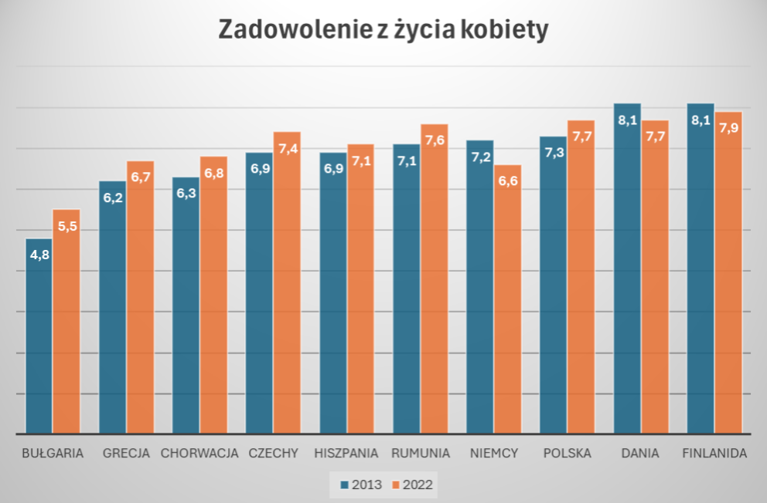
Time frequency |  | Annual
Statistical information |  | Average
Unit of measure |  | Rating (0-10)
International Standard Classification of Education (ISCED 2011) |  | All ISCED 2011 levels
Life satisfaction |  | Life as a whole
Sex |  | Females
Age class |  | 16 years or over

TIME | 2013 |  | 2022
GEO (Labels)
Bulgaria | 4.8 |  | 5.5
Czechia | 6.9 | u | 7.4
Denmark | 8.1 |  | 7.7
Germany | 7.2 |  | 6.6 | u
Greece | 6.2 |  | 6.7
Spain | 6.9 |  | 7.1
Croatia | 6.3 | u | 6.8
Poland | 7.3 | u | 7.7 | u
Romania | 7.1 |  | 7.6
Finland | 8.1 |  | 7.9

Special value
: | not available
Available flags:
u | low reliability

% dzieci ubogie lub zagrożone
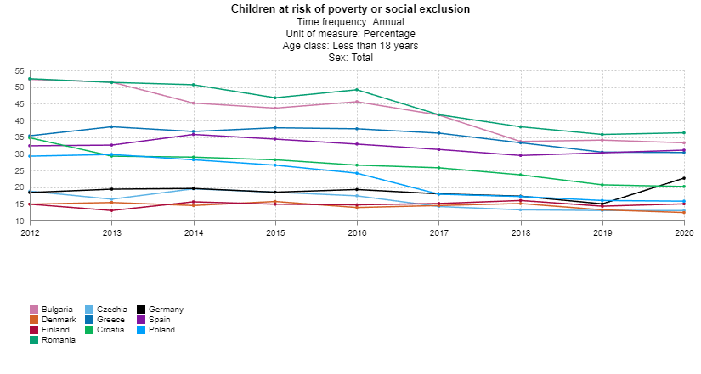
Data extracted on 19/04/2024 13:51:05 from [ESTAT]
Dataset: | Children at risk of poverty or social exclusion [tespm040__custom_10975431]
Last updated: | 22/03/2024 23:00

Time frequency
Unit of measure
Age class
Sex

TIME | 2012 | 2013 | 2014 | 2015 | 2016 | 2017 | 2018 | 2019 | 2020
Bułgaria | 52.3 | 51.5 | 45.2 | 43.7 | 45.6 | 41.6 | 33.7 | 34.1 | 33.3
Czechy | 18.8 | 16.4 | 19.5 | 18.5 | 17.4 | 14.2 | 13.2 | 13.0 | 13.0
Dania | 14.9 | 15.4 | 14.5 | 15.7 | 13.9 | 14.5 | 15.1 | 13.2 | 12.4
Niemcy | 18.4 | 19.4 | 19.6 | 18.5 | 19.3 | 18.0 | 17.3 | 15.0 | 22.7
Grecja | 35.4 | 38.1 | 36.7 | 37.8 | 37.5 | 36.2 | 33.3 | 30.5 | 30.4
Hiszpania | 32.4 | 32.6 | 35.8 | 34.4 | 32.9 | 31.3 | 29.5 | 30.3 | 31.1
Chorwacja | 34.8 | 29.3 | 29.0 | 28.2 | 26.6 | 25.8 | 23.7 | 20.7 | 20.2
Polska | 29.3 | 29.8 | 28.2 | 26.6 | 24.2 | 17.9 | 17.2 | 16.0 | 15.8
Rumunia | 52.5 | 51.4 | 50.7 | 46.8 | 49.2 | 41.7 | 38.1 | 35.8 | 36.3
Finlandia | 14.9 | 13.0 | 15.6 | 14.9 | 14.7 | 15.1 | 16.0 | 14.3 | 15.0
Średnia | 30.37 | 29.69 | 29.48 | 28.51 | 28.13 | 25.63 | 23.71 | 22.29 | 23.02

Special value
: | not available
Available flags:
b | break in time series

Suma dzieci (0-17 lat) zagrożonych ubóstwem lub znajdujących się w poważnej sytuacji materialnej lub żyjących w (quasi-)bezrobotnych gospodarstwach domowych (tj. gospodarstwach domowych o bardzo niskiej intensywności pracy (poniżej 20%) jako udział w całkowitej populacji w tej samej grupie wiekowej.

https://ec.europa.eu/eurostat/databrowser/view/tespm040__custom_10975431/default/table?lang=en
Odsetek (%) dzieci zagrożonych ubóstwem lub wykluczeniem społecznym

% starsi ubodzy lub zagrożeni
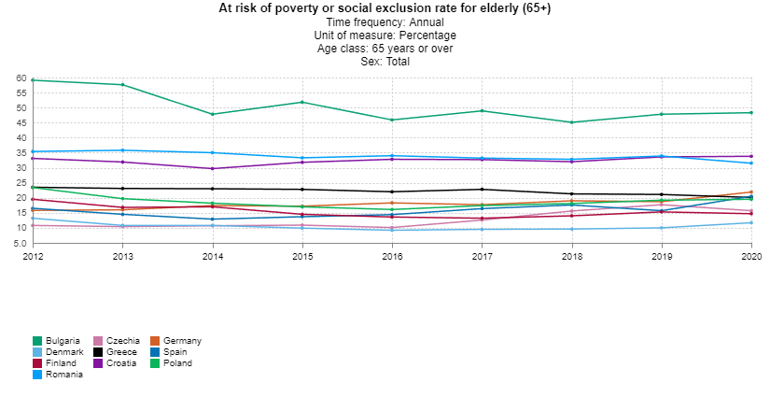
Data extracted on 19/04/2024 13:57:07 from [ESTAT]
Dataset: | At risk of poverty or social exclusion rate for elderly (65+) [tespm090__custom_10975592]
Last updated: | 22/03/2024 23:00

Time frequency
Unit of measure
Age class
Sex

TIME | 2012 | 2013 | 2014 | 2015 | 2016 | 2017 | 2018 | 2019 | 2020
Bulgaria | 59.1 | 57.6 | 47.8 | 51.8 | 45.9 | 48.9 | 45.1 | 47.8 | 48.3
Czechia | 10.8 | 10.4 | 10.7 | 10.9 | 10.1 | 12.6 | 15.6 | 17.7 | 15.7
Denmark | 13.2 | 10.8 | 10.8 | 9.9 | 9.2 | 9.5 | 9.6 | 10.0 | 11.7
Germany | 15.8 | 16.0 | 17.4 | 17.2 | 18.3 | 17.7 | 19.0 | 18.7 | 21.9
Greece | 23.5 | 23.1 | 23.0 | 22.8 | 22.0 | 22.8 | 21.3 | 21.1 | 20.1
Spain | 16.5 | 14.5 | 12.9 | 13.7 | 14.4 | 16.4 | 17.6 | 15.7 | 20.5
Croatia | 33.1 | 31.9 | 29.7 | 31.8 | 32.8 | 32.7 | 32.0 | 33.6 | 33.8
Poland | 23.4 | 19.7 | 18.2 | 17.0 | 16.1 | 17.4 | 18.1 | 19.2 | 19.5
Romania | 35.4 | 35.8 | 35.0 | 33.3 | 34.0 | 33.2 | 32.8 | 33.9 | 31.5
Finland | 19.5 | 16.8 | 17.0 | 14.5 | 13.6 | 13.2 | 14.0 | 15.3 | 14.7

Special value
: | not available
Available flags:
b | break in time series

https://ec.europa.eu/eurostat/databrowser/view/tespm090__custom_10975592/default/table?lang=en

Suma osób starszych (65+) zagrożonych ubóstwem lub znajdujących się w poważnej sytuacji materialnej lub żyjących w (quasi-)bezrobotnych gospodarstwach domowych (tj. o bardzo niskiej intensywności pracy) jako udział w całkowitej populacji w tej samej grupie wiekowej.

Recykling odpadów
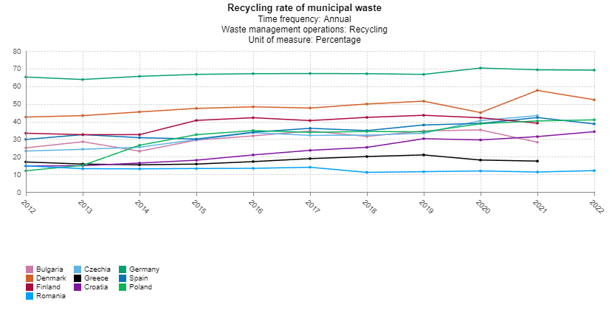
Data extracted on 03/05/2024 12:05:33 from [ESTAT]
Dataset: | Recycling rate of municipal waste [cei_wm011__custom_11192287]
Last updated: | 08/02/2024 11:00

Time frequency |  | Annual
Waste management operations |  | Recycling
Unit of measure |  | Percentage

TIME | 2012 |  | 2013 |  | 2014 |  | 2015 |  | 2016 |  | 2017 |  | 2018 |  | 2019 |  | 2020 | 2021 |  | 2022
GEO (Labels)
Bulgaria | 25.0 |  | 28.5 |  | 23.1 |  | 29.4 |  | 31.8 |  | 34.6 |  | 31.5 |  | 34.6 | s | 35.2 | 28.2 |  | :
Czechia | 23.2 |  | 24.2 | e | 25.4 | e | 29.7 | e | 33.6 | e | 32.1 | b | 32.2 |  | 33.3 |  | 40.5 | 43.3 |  | :
Denmark | 42.5 |  | 43.3 |  | 45.4 |  | 47.4 |  | 48.3 |  | 47.6 |  | 49.9 |  | 51.5 |  | 45.0 | 57.6 |  | 52.3 | p
Germany | 65.2 |  | 63.8 |  | 65.6 |  | 66.7 |  | 67.1 |  | 67.2 |  | 67.1 |  | 66.7 | e | 70.3 | 69.3 | p | 69.1 | e
Greece | 17.0 |  | 15.8 |  | 15.4 |  | 15.8 |  | 17.2 |  | 18.9 |  | 20.1 |  | 21.0 |  | 18.1 | 17.5 |  | :
Spain | 29.8 |  | 32.5 |  | 30.8 |  | 30.0 |  | 33.9 |  | 36.1 |  | 34.8 |  | 38.0 |  | 38.9 | 42.2 |  | 38.6 | p
Croatia | 14.7 |  | 14.9 |  | 16.4 |  | 18.0 |  | 21.0 |  | 23.6 |  | 25.3 |  | 30.2 |  | 29.5 | 31.4 |  | 34.2
Poland | 12.0 |  | 15.1 | be | 26.5 | be | 32.5 | e | 34.8 | e | 33.8 | e | 34.3 | e | 34.1 | e | 38.7 | 40.3 |  | 40.9
Romania | 14.8 |  | 13.2 |  | 13.1 |  | 13.3 |  | 13.4 |  | 14.0 |  | 11.1 |  | 11.5 |  | 11.9 | 11.3 |  | 12.1 | p
Finland | 33.3 |  | 32.5 |  | 32.5 |  | 40.6 | b | 42.1 |  | 40.5 |  | 42.3 |  | 43.5 |  | 42.1 | 39.0 |  | :

Special value
: | not available
Available flags:
be | break in time series, estimated
b | break in time series
e | estimated
p | provisional
s | Eurostat estimate

https://ec.europa.eu/eurostat/databrowser/view/CEI_WM011__custom_11192287/default/table?lang=en

Wskaźnik mierzy udział odpadów komunalnych poddanych recyklingowi w całkowitej ilości wytwarzanych odpadów komunalnych. Recykling obejmuje recykling materiałów, kompostowanie i fermentację beztlenową. Wskaźnik jest wyrażony w procentach (%), ponieważ oba terminy są mierzone w tej samej jednostce, a mianowicie w tonach.

% populacji z wyk. wyższym
Data extracted on 03/05/2024 12:25:47 from [ESTAT]
Dataset: | Population by educational attainment level, sex and age (%) [edat_lfs_9903__custom_11192755]
Last updated: | 24/04/2024 23:00

Time frequency |  | Annual
Unit of measure |  | Percentage
Sex |  | Total
International Standard Classification of Education (ISCED 2011) |  | Tertiary education (levels 5-8)
Age class |  | From 25 to 74 years

TIME | 2012 |  | 2013 | 2014 |  | 2015 | 2016 |  | 2017 |  | 2018 | 2019 | 2020 |  | 2021 |  | 2022
Bulgaria | 22.7 |  | 24.2 | 25.4 | b | 25.8 | 26.0 |  | 26.1 |  | 26.4 | 26.4 | 27.5 |  | 27.8 | b | 27.8 | b
Czechia | 18.2 |  | 19.1 | 19.9 | b | 20.5 | 21.2 |  | 22.0 |  | 22.2 | 22.1 | 22.7 |  | 24.1 | b | 24.2
Denmark | 32.3 |  | 32.9 | 33.4 | b | 34.3 | 35.3 | b | 36.2 | b | 36.9 | 37.9 | 38.2 |  | 39.3 | b | 39.9
Germany | 27.1 |  | 27.6 | 26.3 | b | 26.9 | 27.7 |  | 28.0 |  | 28.4 | 29.2 | 30.4 | b | 31.3 | b | 31.5
Greece | 23.5 |  | 24.8 | 25.7 | b | 26.5 | 27.6 |  | 28.3 |  | 28.9 | 29.1 | 30.1 |  | 31.9 | b | 32.4
Spain | 30.0 |  | 31.0 | 31.9 | b | 32.2 | 32.8 |  | 33.3 |  | 34.1 | 35.5 | 36.6 |  | 37.3 | b | 37.7
Croatia | 17.8 |  | 19.1 | 20.4 | b | 22.1 | 22.3 |  | 22.8 |  | 24.3 | 24.0 | 24.1 |  | 24.0 | b | 23.8
Poland | 23.1 |  | 24.2 | 25.3 | b | 25.9 | 26.7 |  | 27.7 |  | 28.3 | 29.4 | 30.1 |  | 30.3 | b | 30.8
Romania | 13.9 |  | 14.3 | 14.6 | b | 15.6 | 15.8 |  | 16.0 |  | 16.1 | 16.6 | 16.8 |  | 16.8 | b | 17.4
Finland | 37.4 |  | 38.2 | 39.5 | b | 40.3 | 40.6 |  | 41.2 |  | 42.0 | 43.1 | 44.5 |  | 39.7 | b | 40.2

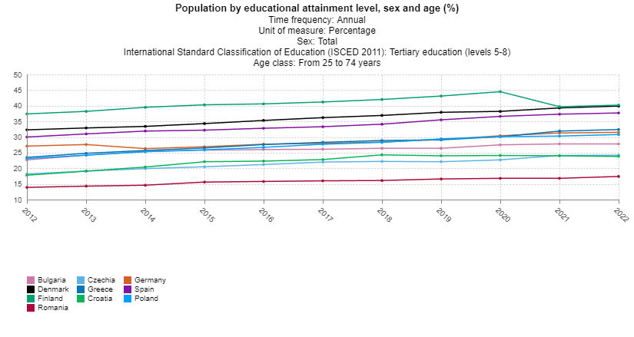
Special value
: | not available
Available flags: |  |  |  |  | For further information on educational attainment see here.
b | break in time series |  |  |  | ISCED 2011 categories for educational attainment at 1-digit level:
 |  |  |  |  | Level 0 – Less than primary education
 |  |  |  |  | Level 1 – Primary education
 |  |  |  |  | Level 2 – Lower secondary education
 |  |  |  |  | Level 3 – Upper secondary education
 |  |  |  |  | Level 4 – Post-secondary non-tertiary education
 |  |  |  |  | Level 5 – Short-cycle tertiary education
 |  |  |  |  | Level 6 – Bachelor’s or equivalent level
 |  |  |  |  | Level 7 – Master’s or equivalent level
 |  |  |  |  | Level 8 – Doctoral or equivalent level

https://ec.europa.eu/eurostat/databrowser/view/edat_lfs_9903__custom_11192755/default/table?lang=en

Ward 2012
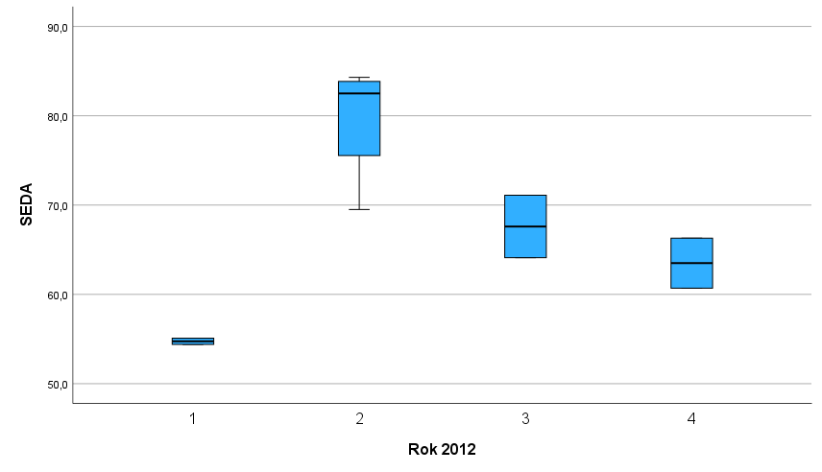
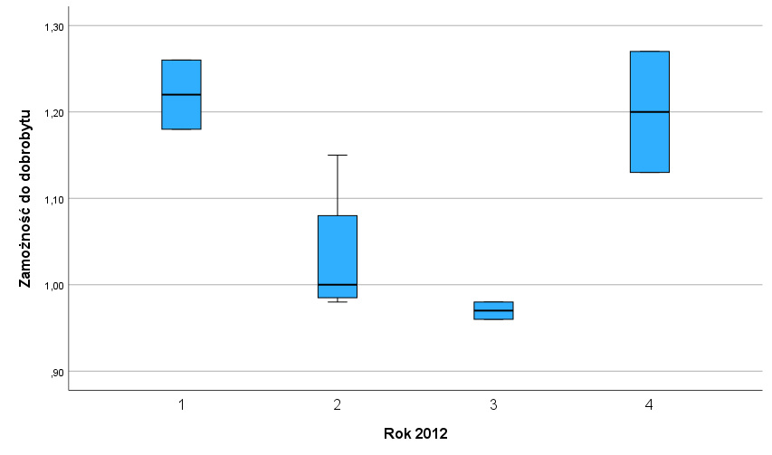
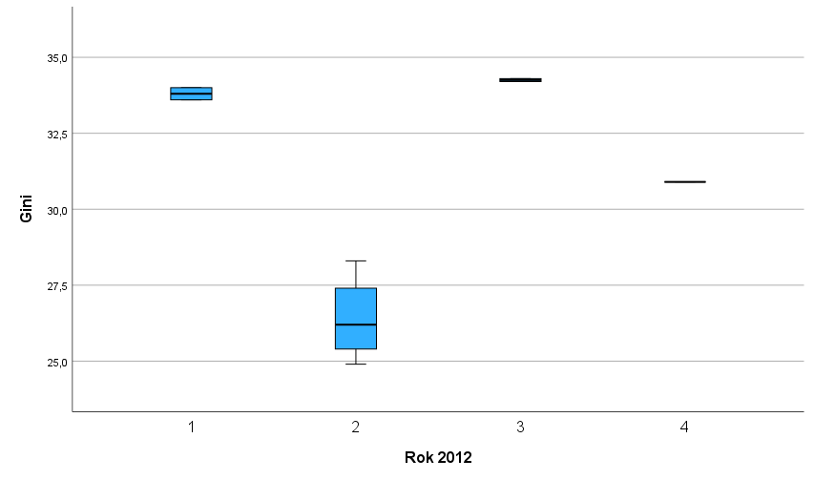
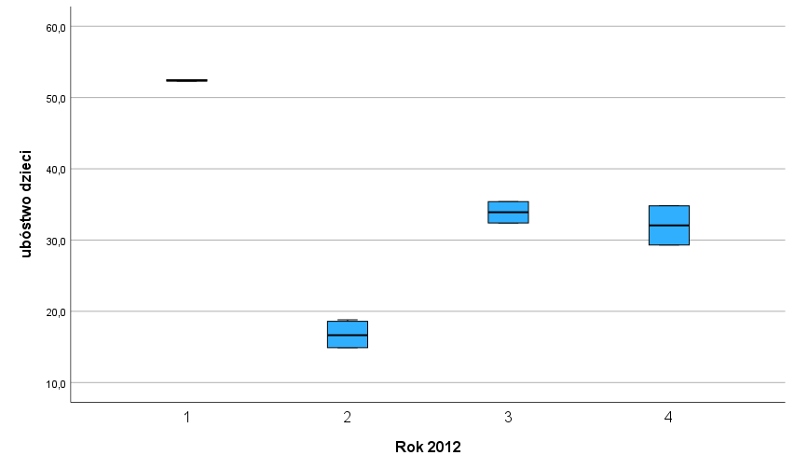
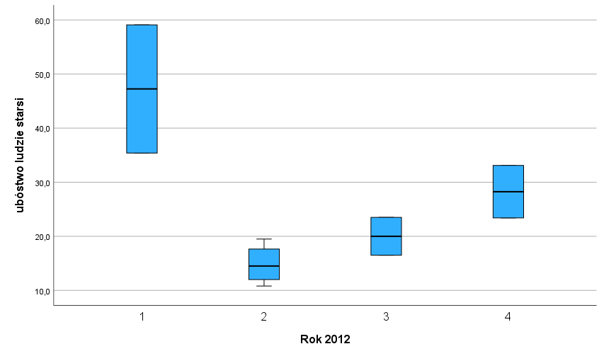
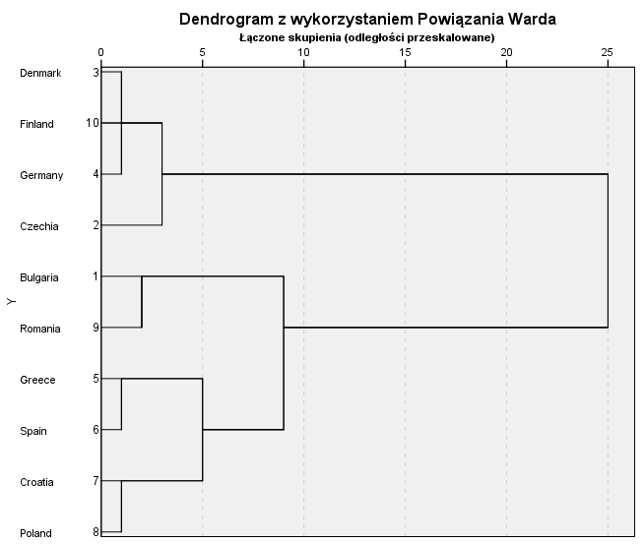
Przegląd aglomeracji
Etap | Połączone skupienia |  | Współczynniki
 | Skupienie 1 | Skupienie 2 |  | Kryt różnicowe | Kryt ilorazowe
1 | 3 | 10 | 0.143
2 | 3 | 4 | 0.428 | 0.285 | 3.000
3 | 5 | 6 | 0.781 | 0.353 | 1.826
4 | 7 | 8 | 1.879 | 1.098 | 2.406
5 | 1 | 9 | 3.457 | 1.578 | 1.840
6 | 2 | 3 | 6.185 | 2.729 | 1.789
7 | 5 | 7 | 11.089 | 4.904 | 1.793
8 | 1 | 5 | 20.131 | 9.042 | 1.815
9 | 1 | 2 | 45.000 | 24.869 | 2.235

Ward 2016
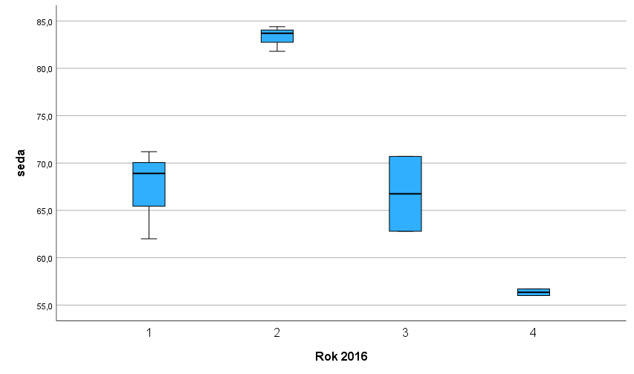
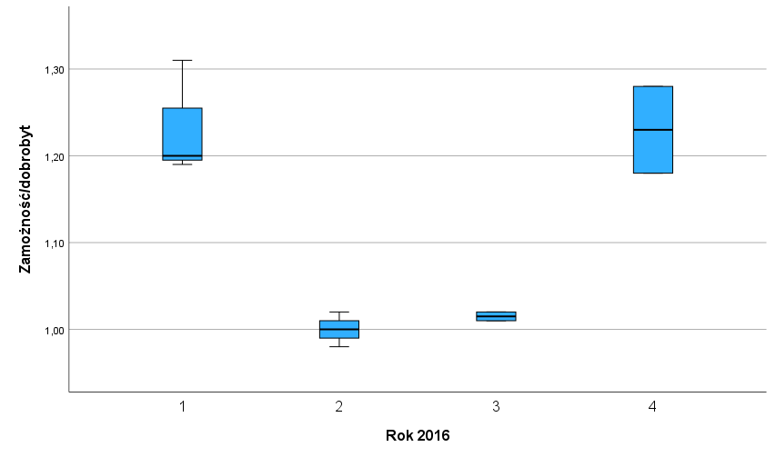
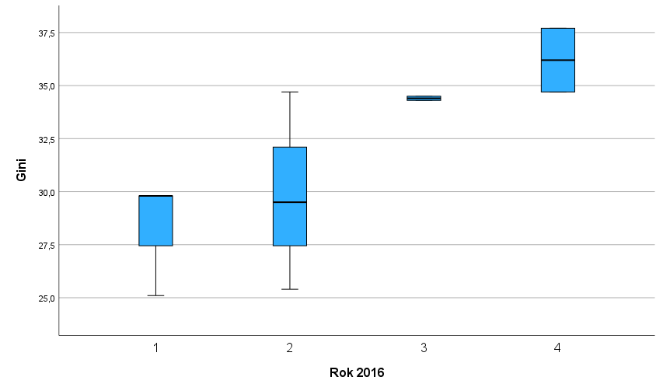
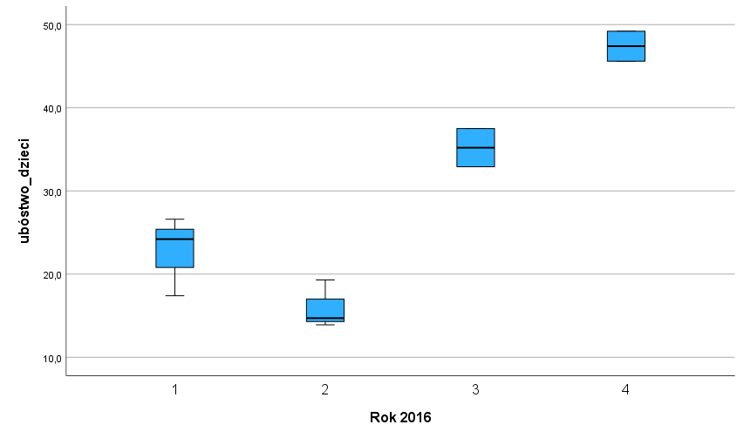
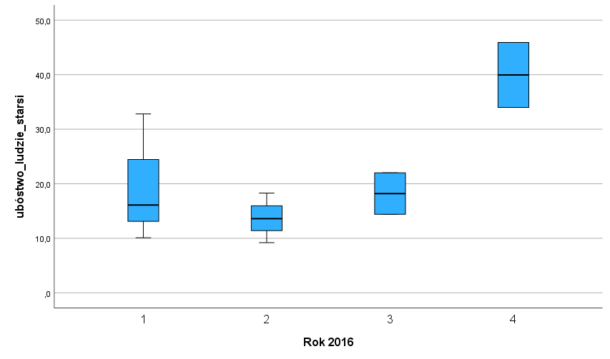
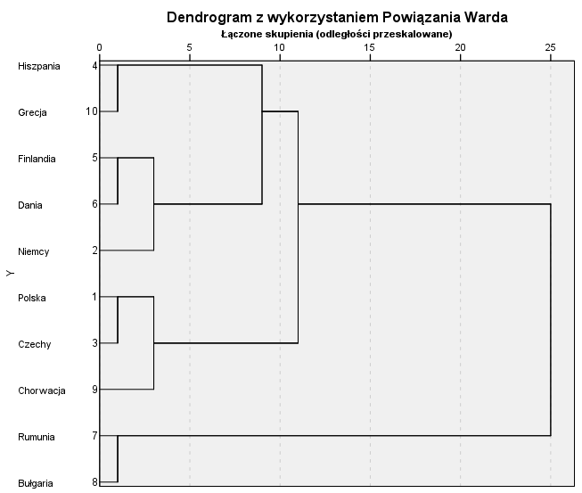
Przegląd aglomeracji
Etap | Połączone skupienia |  | Współczynniki | Etap, na którym po raz pierwszy pojawia się skupienie |  | Następny etap
 | Skupienie 1 | Skupienie 2 |  | kryt roznicowe | kryt ilorazowe
1 | 4 | 10 | 0.542
2 | 5 | 6 | 1.125 | 0.583 | 2.0756457565
3 | 7 | 8 | 2.215 | 1.09 | 1.9688888889
4 | 1 | 3 | 3.494 | 1.279 | 1.5774266366
5 | 2 | 5 | 5.771 | 2.277 | 1.651688609
6 | 1 | 9 | 8.443 | 2.672 | 1.4630046786
7 | 2 | 4 | 15.615 | 7.172 | 1.849461092
8 | 1 | 2 | 24.611 | 8.996 | 1.5761127121
9 | 1 | 7 | 45 | 20.389 | 1.8284506928

Ward 2020
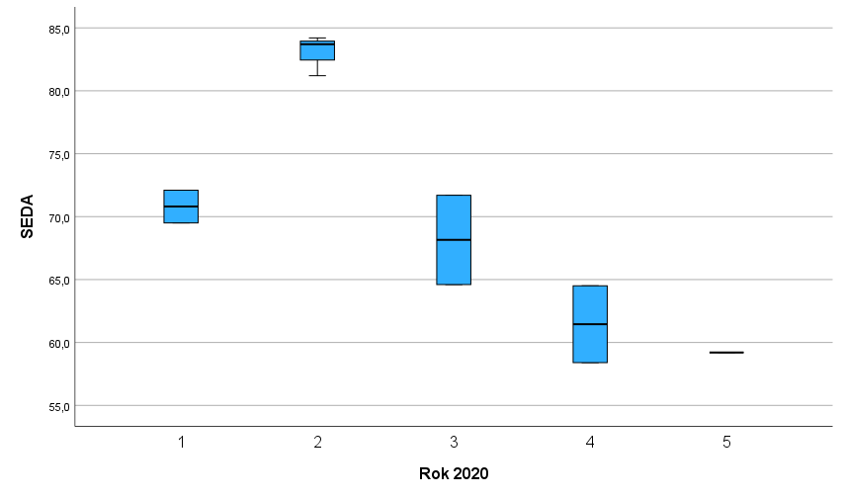
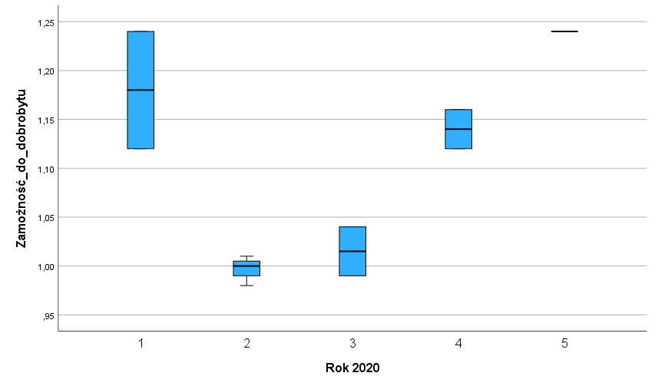
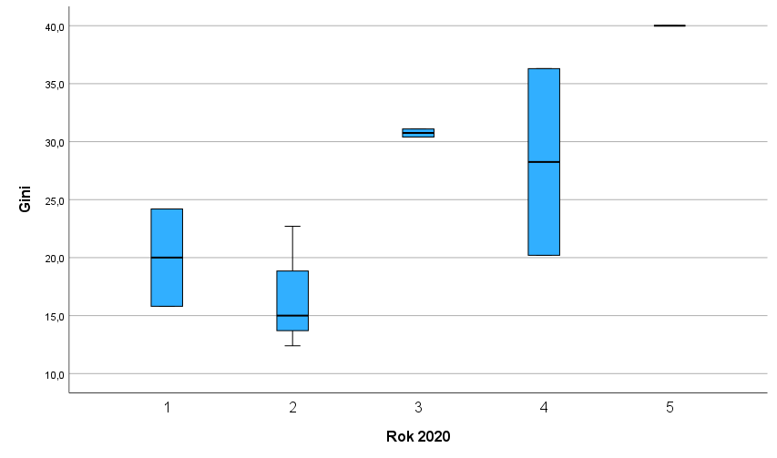
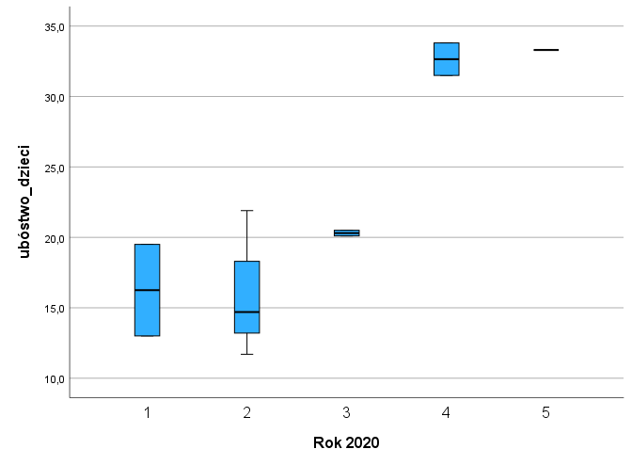
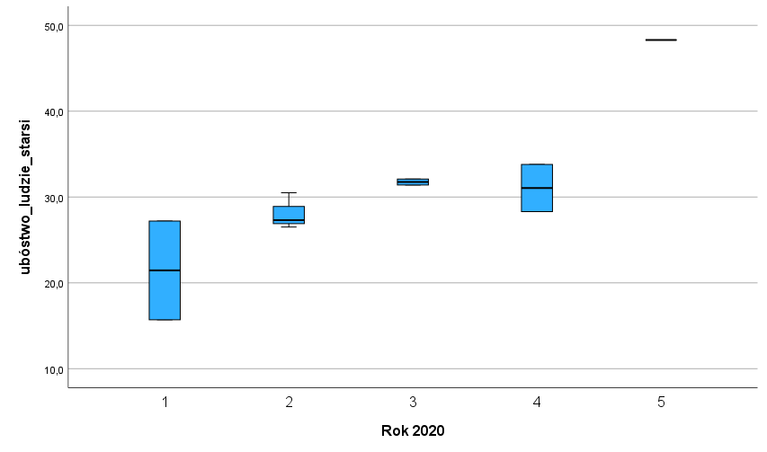
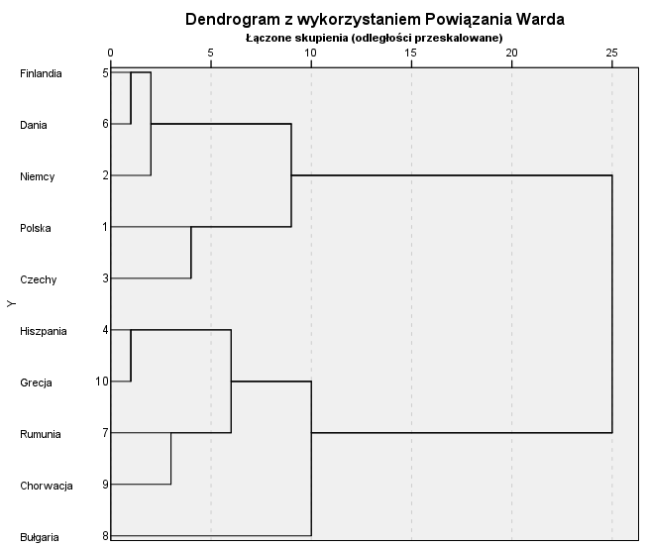

Przegląd aglomeracji
Etap | Połączone skupienia |  | Współczynniki | Etap, na którym po raz pierwszy pojawia się skupienie |  | Następny etap
 | Skupienie 1 | Skupienie 2 |  | kryt roznicowe | kryt ilorazowe
1 | 5 | 6 | 0.116
2 | 4 | 10 | 0.523 | 0.407 | 4.5086206897
3 | 2 | 5 | 2.11 | 1.587 | 4.034416826
4 | 7 | 9 | 4.136 | 2.026 | 1.9601895735
5 | 1 | 3 | 6.608 | 2.472 | 1.5976789168
6 | 4 | 7 | 10.977 | 4.369 | 1.6611682809
7 | 1 | 2 | 17.892 | 6.915 | 1.6299535392
8 | 4 | 8 | 25.295 | 7.403 | 1.4137603398
9 | 1 | 4 | 45 | 19.705 | 1.779007709

